Hoja1
FECHA
NV
NOMBRE
DIRECCION
RUT
CONDICIONES
DESC
CIUDAD
ENTREGA
TRANSPORTE
NOTA
 | DESPACHO SEPTIEMBRE
NEW WALK VERANO 2025-2026 |  |  |  |  | 18 8 025
 | ART | Nº | COLORES | PRECIO | COMPRA

 | FBK789 |  | BLACK | $7,990
 |  |  | TAUPE

 | 39-44: 2 3 4 3 2 1 = 15 prs

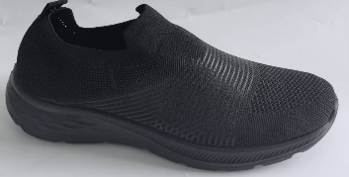
 | FHH018 |  | BLACK | $7,990

 | 39-44: 2 3 4 3 2 1 = 15 prs

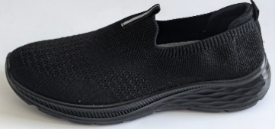
 | FHH072 |  | BLACK | $7,990

 | 39-44: 2 3 4 3 2 1 = 15 prs

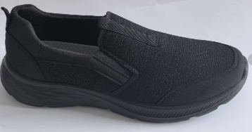

 | FHH081 |  | BLACK | $7,990

 | 39-44: 2 3 4 3 2 1 = 15 prs

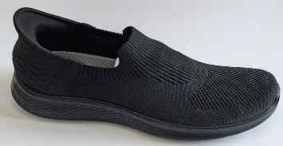
 | FHH063 |  | BLACK | $9,490

 | 39-44: 2 3 4 3 2 1 = 15 prs

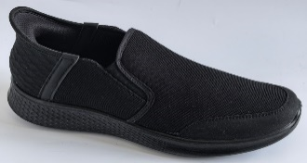

 | FHH009 |  | BLACK | $9,490

 | 39-44: 2 3 4 3 2 1 = 15 prs

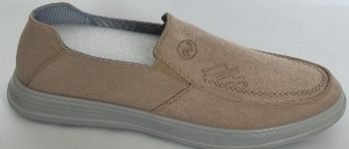

 | FHH090 |  | BLACK | $8,990
 |  |  | NAVY
 |  |  | BEIGE

 | 39-44: 2 3 4 3 2 1 = 15 prs

